Graphique 1
Graphique 1 : Évolution du montant total d’impôt sur la fortune immobilière et effectifs de foyers à l'IFI depuis 2018

Lecture : En 2022, 164 000 foyers ont effectué une déclaration d'impôt sur leur fortune immobilière au 1er janvier 2022 pour un montant total de 1,83 milliard d'euros.
Champ : Ensemble des foyers fiscaux déclarant l’IFI.
Source : Déclaration 2022 sur la fortune immobilière au 1er janvier 2022, DGFiP.

Année | Montant total d'IFI (en Md€) | Effectifs de foyers à l'IFI
2018 | 1.29 | 133
2019 | 1.49 | 139
2020 | 1.56 | 143
2021 | 1.67 | 153
2022 | 1.83 | 164

Graphique 2
Graphique 2 : Nombre de foyers à l'IFI en 2022 et IFI médian par foyer, par tranche de patrimoine immobilier imposable

Note : La médiane est la valeur telle qu’elle divise la population étudiée en deux groupes d’effectifs égaux. Le patrimoine immobilier imposable est estimé après déduction des dettes et d’un abattement de 30 % sur la valeur de la résidence principale.
Lecture : Au 1er janvier 2022, près de 71 500 foyers ont déclaré un patrimoine immobilier imposable compris entre 1,3 et 1,8 million d’euros.
Champ : Ensemble des foyers fiscaux déclarant l’IFI.
Source : Déclaration 2022 sur la fortune immobilière au 1er janvier 2022, DGFiP.

Tranche de patrimoine (en millions) | Nombre de foyers | IFI médian
1,3 à 1,8 | 71,460 | 3,886
1,8 à 2,5 | 48,401 | 7,539
2,5 à 5 | 35,373 | 15,591
5 à 7,5 | 5,303 | 43,137
7,5 à 10 | 1,644 | 73,595
10 à 15 | 1,005 | 107,531
15 et plus | 709 | 192,399

Graphique 3
Graphique 3 : Patrimoine immobilier imposable moyen des foyers à l'IFI en 2022, par âge

Note : La classe d’âge du foyer est celle du premier déclarant. Le patrimoine immobilier imposable est estimé après déduction des dettes et d’un abattement de 30 % sur la valeur de la résidence principale.
Lecture : En 2022, 0,1 % des foyers fiscaux déclarant l’IFI ont un premier déclarant âgé de moins de 25 ans.
Champ : Ensemble des foyers fiscaux déclarant l’IFI.
Source : Déclaration 2022 sur la fortune immobilière au 1er janvier 2022, DGFiP.

Classe d'âge | Montant moyen de patrimoine | Part de la classe d'âge
Moins de 25 ans | 3.22 | 0.1
25 à 44 ans | 2.79 | 2.5
45 à 54 ans | 2.48 | 8.6
55 à 64 ans | 2.43 | 22.2
65 à 74 ans | 2.42 | 31.6
75 ans et plus | 2.51 | 35.0

Carte 1
Carte 1 : Part de foyers déclarant l’IFI parmi les déclarants de l’impôt sur les revenus 2021, par département, en %
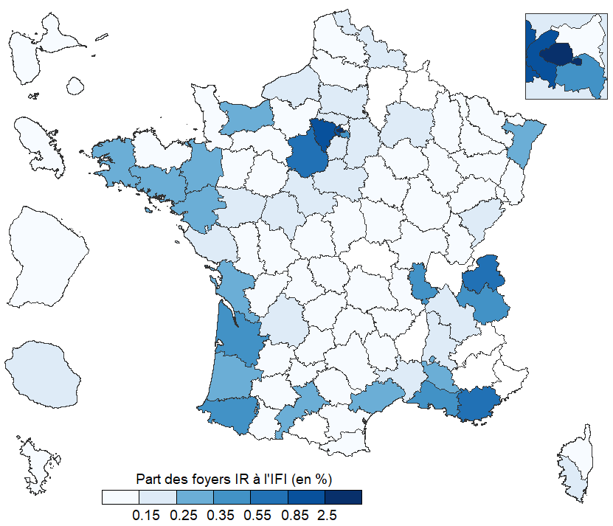

Lecture : Au 1er janvier 2022, plus de 2,5 % des foyers résidant à Paris et imposés à l’IR en 2021 ont effectué une déclaration d’impôt sur la fortune immobilière.
Champ : Ensemble des foyers fiscaux déclarant l’IR et l’IFI.
Sources : Déclaration 2022 d’impôt sur les revenus 2021, déclaration 2022 sur la fortune immobilière au 1er janvier 2022, DGFiP.

Département ou territoire | Taux de foyers IFI parmi les foyers ayant déclaré l'IR (en %)
AIN | 0.24%
AISNE | 0.12%
ALLIER | 0.11%
ALPES-DE-HAUTE-PROVENCE | 0.18%
HAUTES-ALPES | 0.22%
ALPES-MARITIMES | 0.80%
ARDECHE | 0.11%
ARDENNES | 0.06%
ARIEGE | 0.06%
AUBE | 0.12%
AUDE | 0.10%
AVEYRON | 0.15%
BOUCHES-DU-RHONE | 0.39%
CALVADOS | 0.27%
CANTAL | 0.12%
CHARENTE | 0.11%
CHARENTE-MARITIME | 0.33%
CHER | 0.10%
CORREZE | 0.11%
CORSE-DU-SUD | 0.18%
HAUTE-CORSE | 0.14%
COTE-D'OR | 0.09%
COTES-D'ARMOR | 0.12%
CREUSE | 0.10%
DORDOGNE | 0.17%
DOUBS | 0.15%
DROME | 0.19%
EURE | 0.13%
EURE-ET-LOIR | 0.59%
FINISTERE | 0.26%
GARD | 0.19%
HAUTE-GARONNE | 0.32%
GERS | 0.12%
GIRONDE | 0.53%
HERAULT | 0.25%
ILLE-ET-VILAINE | 0.30%
INDRE | 0.09%
INDRE-ET-LOIRE | 0.21%
ISERE | 0.21%
JURA | 0.09%
LANDES | 0.28%
LOIR-ET-CHER | 0.18%
LOIRE | 0.12%
HAUTE-LOIRE | 0.09%
LOIRE-ATLANTIQUE | 0.34%
LOIRET | 0.17%
LOT | 0.11%
LOT-ET-GARONNE | 0.12%
LOZERE | 0.08%
MAINE-ET-LOIRE | 0.16%
MANCHE | 0.13%
MARNE | 0.22%
HAUTE-MARNE | 0.05%
MAYENNE | 0.14%
MEURTHE-ET-MOSELLE | 0.12%
MEUSE | 0.05%
MORBIHAN | 0.27%
MOSELLE | 0.11%
NIEVRE | 0.07%
NORD | 0.18%
OISE | 0.22%
ORNE | 0.13%
PAS-DE-CALAIS | 0.11%
PUY-DE-DOME | 0.13%
PYRENEES-ATLANTIQUES | 0.46%
HAUTES-PYRENEES | 0.07%
PYRENEES-ORIENTALES | 0.15%
BAS-RHIN | 0.25%
HAUT-RHIN | 0.13%
RHONE | 0.53%
HAUTE-SAONE | 0.05%
SAONE-ET-LOIRE | 0.12%
SARTHE | 0.13%
SAVOIE | 0.37%
HAUTE-SAVOIE | 0.63%
PARIS | 2.84%
SEINE-MARITIME | 0.17%
SEINE-ET-MARNE | 0.23%
YVELINES | 0.93%
DEUX-SEVRES | 0.10%
SOMME | 0.15%
TARN | 0.12%
TARN-ET-GARONNE | 0.10%
VAR | 0.59%
VAUCLUSE | 0.27%
VENDEE | 0.22%
VIENNE | 0.14%
HAUTE-VIENNE | 0.13%
VOSGES | 0.06%
YONNE | 0.12%
TERRITOIRE DE BELFORT | 0.08%
ESSONNE | 0.25%
HAUTS-DE-SEINE | 1.58%
SEINE-SAINT-DENIS | 0.11%
VAL-DE-MARNE | 0.52%
VAL-D'OISE | 0.20%
GUADELOUPE | 0.08%
MARTINIQUE | 0.10%
GUYANE | 0.09%
LA REUNION | 0.19%
MAYOTTE | 0.03%
RESIDENTS A l'ETRANGER | 3.73%

Graphique 4
Graphique 4 : Composition du patrimoine immobilier des foyers à l'IFI par tranche de patrimoine imposable en 2022, en %

Note : La résidence principale est valorisée après déduction d’un abattement de 30 % sur sa valeur réelle. Les dettes sont représentées négativement car retirées du montant total des biens déclarés lors du calcul de la valeur nette du patrimoine immobilier imposable.
Lecture : Au 1er janvier 2022, la résidence principale des foyers à l'IFI dont le patrimoine immobilier imposable est situé entre 1,3 et 2,5 millions d’euros représente en moyenne 31 % de leur patrimoine.
Champ : Ensemble des foyers fiscaux déclarant l’IFI.
Source : Déclaration 2022 sur la fortune immobilière au 1er janvier 2022, DGFiP.

Biens déclarés
 | 1,3 à de 2,5 | 2,5 à 5 | 5 à 10 | Plus de 10
Résidence principale | 31 | 21 | 13 | 7
Autres immeubles | 58 | 57 | 53 | 37
Immobilier indirect | 17 | 26 | 38 | 59
Dettes | -7 | -6 | -6 | -4
Divers | 2 | 2 | 2 | 1

